Тест
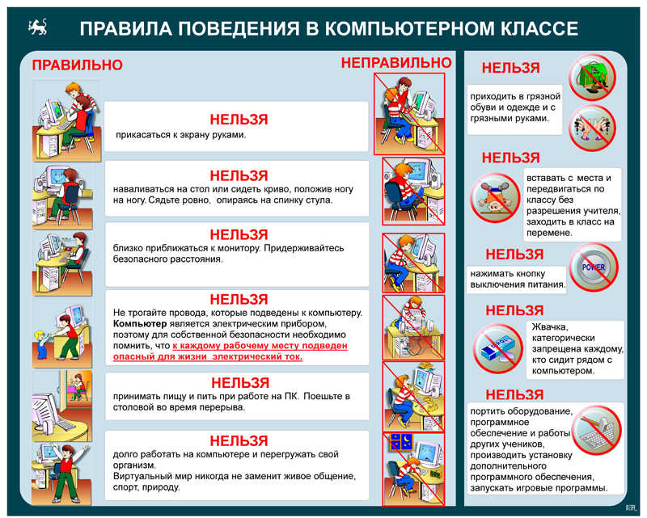
Задание: Познакомься с Правилами поведения в компьютерном классе и ответь на вопросы:

 | Ответ:
Вопрос 1.
Разрешается ли приносить в класс продукты питания и напитки?

Вопрос 2.
Можно класть тетради, книги, диски на монитор и клавиатуру?

Вопрос 3.
В компьютерный кабинет нужно заходить спокойно, не вбегая и не нарушая порядка?

Вопрос 4.
Можно трогать раъёмы соединительных кабелей?

Вопрос 5.
Если почувствовали запах гари, или увидели повреждение оборудования, или услышали странный звук компьютера, надо самостоятельно исправить возникшую неисправность?

Вопрос 6.
Разрешается касаться экрана монитора?

Вопрос 7.
На уроке можно угощать жвачкой одноклассников и жевать самому?

